概念股樣本
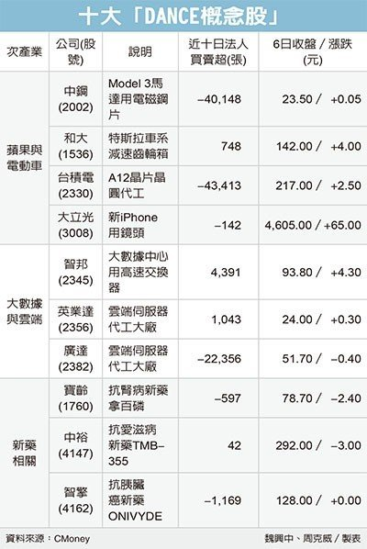
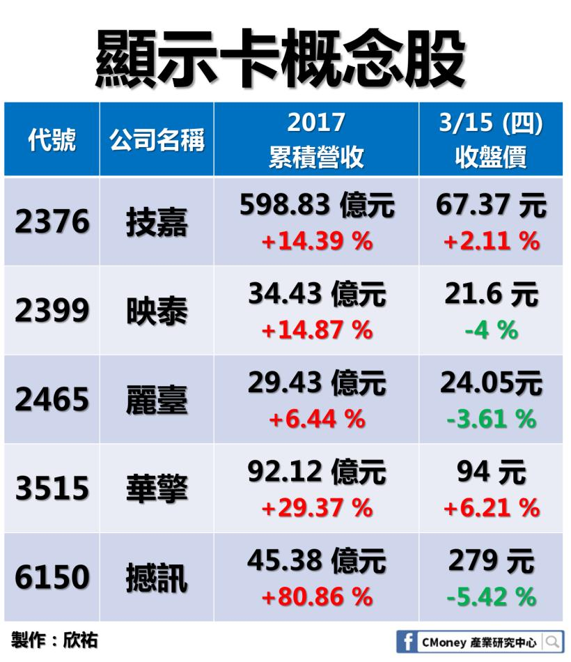
軌道衛星概念股 |  | 遠距教學概念股 |  | 環境工程概念股 |  | 保健食品概念股 |  | 寵物概念股
股票代號 | 股票名稱 | 股票代號 | 股票名稱 | 股票代號 | 股票名稱 | 股票代號 | 股票名稱 | 股票代號 | 股票名稱
3491 | 昇達科 | 8489 | 三貝德 | 8422 | 可寧衛 | 3205 | 佰研 | 1210 | 福壽
2383 | 台光電 | 5481 | 新華 | 8341 | 日友 | 8436 | 大江 | 1216 | 大成
2314 | 台揚 | 2496 | 卓越 | 6803 | 崑鼎 | 3164 | 景岳 | 1219 | 統一
6568 | 宏觀 | 8437 | 大地-KY | 8440 | 綠電 | 1707 | 葡萄王 | 1220 | 台榮
4909 | 新復興 | 6294 | 智基 | 6581 | 鋼聯 | 4109 | 穆拉德加捷 | 1225 | 福懋油
 |  |  |  | 8390 | 金益鼎 | 8279 | 生展 | 1701 | 中化
 |  |  |  | 8473 | 山林水 | 4127 | 天良 | 3705 | 永信
 |  |  |  | 8476 | 台境 |  |  | 1720 | 生達
 |  |  |  | 1535 | 中宇 |  |  | 1215 | 卜蜂
 |  |  |  | 8435 | 鉅邁
 |  |  |  | 6624 | 萬年清

個數 | 5 | 個數 | 5 | 個數 | 11 | 個數 | 7 | 個數 | 9

